conteo_campañas
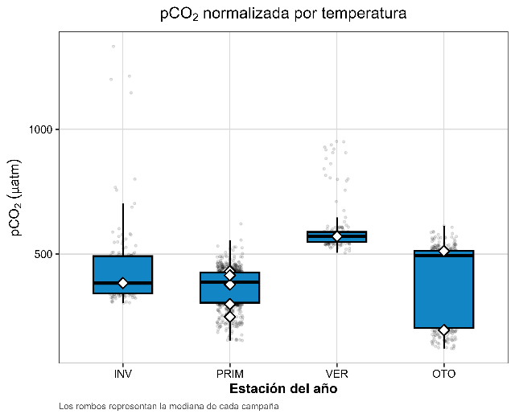
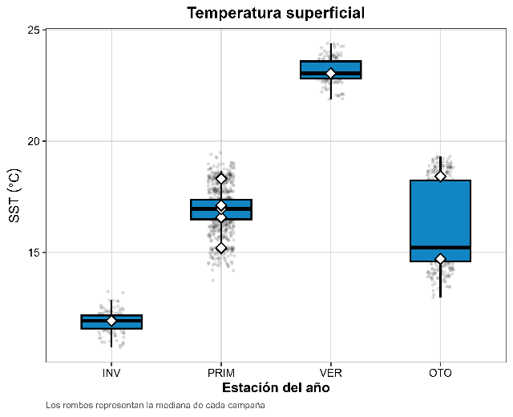
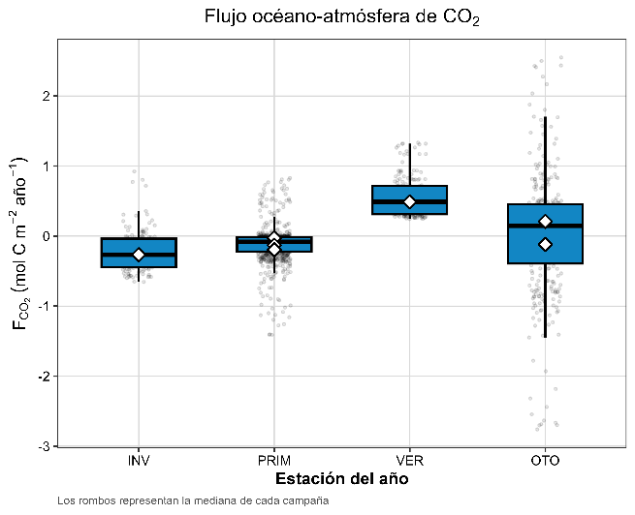
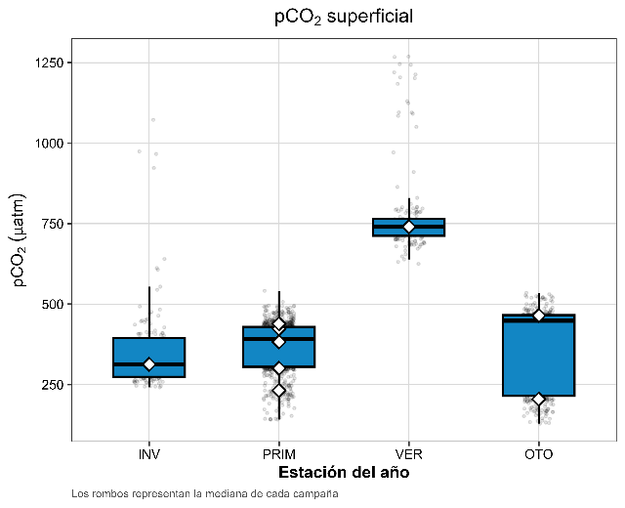
estacion | campaña | n_observaciones
INV | SS3 | 141
PRIM | SS4 | 135
PRIM | SS5 | 199
PRIM | SS6 | 185
PRIM | SS7 | 143
PRIM | SS8 | 165
VER | SS9 | 169
OTO | SS1 | 142
OTO | SS2 | 188

